Solicitud gráfica
 | Asignatura: | Matemáticas |  |  | Fecha:
 | Grado: | 4
 | Título del tema: | Los números naturales |  |  | ¿Cuaderno de estudio o recurso? | Cuaderno de Estudio
 | Editor: | Johanna Montejo Rozo |  |  |  | F13

 | Código guión o recurso: | MA_04_02_CO | ← Para determinar este código, visite la hoja de Ayuda
 |  |  |  |  | ESPECIFICACIÓN DE ARCHIVOS A ENTREGAR
Núm. | Archivo Shutterstock o ruta en web | Imagen para: | Tipo | Formato | Nombre imagen SMALL | Tamaño imagen SMALL | Nombre imagen ZOOM | Tamaño imagen ZOOM | Descripción | Observaciones
IMG01 | 176944715 | Cuaderno de Estudio | Fotografía | Horizontal | MA_04_02_CO_IMG01_small | 526 x 370 px | MA_04_02_CO_IMG01_zoom | 800 x 600 px | Fotografía de un código de barras | 
IMG02 | AulaPlaneta: Matemáticas/Los números naturales/1.1 El sistema de numeración decimal/Primera imagen | Cuaderno de Estudio | Ilustración | Horizontal | MA_04_02_CO_IMG02_small | 526 x 370 px | MA_04_02_CO_IMG02_zoom | 800 x 600 px | Fotografía de un parque de diversiones, en la que se ve la rueda de Chicago y un carrusel.
IMG03 | AulaPlaneta: Matemáticas/Los números naturales/1.1 El sistema de numeración decimal/Segunda imagen | Cuaderno de Estudio | Ilustración | Horizontal | MA_04_02_CO_IMG03_small | 526 x 370 px | MA_04_02_CO_IMG03_zoom | 800 x 600 px | Tabla de posiciones del número de visitantes del Parque de Diversiones.
IMG04 | Ver Observaciones (última columna de esta tabla) | Cuaderno de Estudio | Ilustración | Horizontal | MA_04_02_CO_IMG04_small | 526 x 370 px | MA_04_02_CO_IMG04_zoom | 800 x 600 px | Tabla de descomposición similar a la trabajada en MA_04_02_CO_IMG02, con los mismos colores para las celdas. Los números que deben ir en la tabla son: 15.689.247 y 364.218.309
IMG05 | 56196217 | Cuaderno de Estudio | Fotografía | Horizontal | MA_04_02_CO_IMG05_small | 526 x 370 px | MA_04_02_CO_IMG05_zoom | 800 x 600 px | Imagen de gente colombiana con trajes típicos, bailando. | 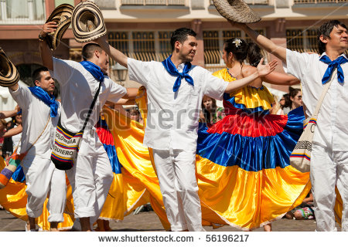
IMG06 | Ver Observaciones (última columna de esta tabla) | Cuaderno de Estudio | Ilustración | Horizontal | MA_04_02_CO_IMG06_small | 526 x 370 px | MA_04_02_CO_IMG06_zoom | 800 x 600 px | Tabla de descomposición similar a la trabajada en MA_04_02_CO_IMG02, con los mismos colores para las celdas. Los números que deben ir en la tabla son: 101.541 y 114.427
IMG07 | 5°ESO/Matemáticas/Los números naturales/1.2 La representación y la ordenación de los números naturales sobre la recta numérica/Primera imagen. | Cuaderno de Estudio | Ilustración | Horizontal | MA_04_02_CO_IMG07_small | 526 x 370 px | MA_04_02_CO_IMG07_zoom | 800 x 600 px | Imagen de tres rectas numéricas ubicando tres números diferentes. Por favor quitar los puntos en 1.100 (escribir 1 100), 1.200 (escribir 1 200), 1.300 (escribir 1 300), 1.400 (escribir 1 400), 1.500 (escribir 1 500), 1.600 (escribir 1 600).
IMG08 | Ver Observaciones (última columna de esta tabla) | Cuaderno de Estudio | Ilustración | Horizontal | MA_04_02_CO_IMG08_small | 526 x 370 px | MA_04_02_CO_IMG08_zoom | 800 x 600 px | Imagen de tabla mostrando el redondeo del mismo número a diferentes posiciones. Tener en cuenta el resaltar la cifra que ocupa la posición a la que se está redondeando.
IMG09 | Aula Planeta: 5°ESO/Matemáticas/Los números naturales/6 Las operaciones con números naturales/6.1 La suma de números naturales/ Primera imagen. | Cuaderno de Estudio | Ilustración | Horizontal | MA_04_02_CO_IMG09_small | 526 x 370 px | MA_04_02_CO_IMG09_zoom | 800 x 600 px | Imagen de un salón de clases donde se ven niñas y niños sentados.
IMG10 | 148168535 | Cuaderno de Estudio | Fotografía | Horizontal | MA_04_02_CO_IMG10_small | 526 x 370 px | MA_04_02_CO_IMG10_zoom | 800 x 600 px | Gente haciendo fila para ser atendido | 
IMG11 | 193503416 | Cuaderno de Estudio | Fotografía | Horizontal | MA_04_02_CO_IMG11_small | 526 x 370 px | MA_04_02_CO_IMG11_zoom | 800 x 600 px | Dos personas uniendo fichas de rompecabezas. | 
IMG12 | AulaPlaneta: 5°ESO/Matemáticas/Los números naturales/6 Las Las operaciones con números naturales/6.2 La resta de números naturales/ Primera imagen. | Cuaderno de Estudio | Ilustración | Horizontal | MA_04_02_CO_IMG12_small | 526 x 370 px | MA_04_02_CO_IMG12_zoom | 800 x 600 px | Imagen de un agricultor sembrando zanahorias
IMG13 | 99829766 | Cuaderno de Estudio | Fotografía | Horizontal | MA_04_02_CO_IMG13_small | 526 x 370 px | MA_04_02_CO_IMG13_zoom | 800 x 600 px | Caja de 9 mandarinas, empacadas en espacios individuales. | 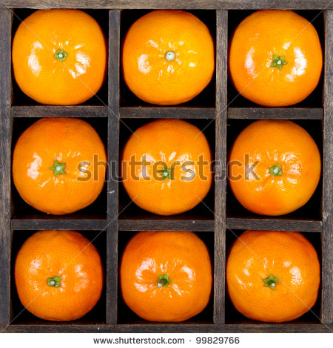
IMG14 | AulaPlaneta: 5°ESO/Matemáticas/Los números naturales/6 Las operaciones con números naturales/6.4 La división de números naturales/ Primera imagen. ' Ver Observaciones (última columna de esta tabla) | Cuaderno de Estudio | Ilustración | Horizontal | MA_04_02_CO_IMG14_small | 526 x 370 px | MA_04_02_CO_IMG14_zoom | 800 x 600 px | Imagen que muestra el desarrollo de la división indicada en el ejemplo del texto. La imagen fue tomada de AulaPlaneta, sin embargo, se debe cambiar la palabra #Resto” por “Residuo” y la posición del último cero. Ver segunda imagen.
IMG15 | 5°ESO/Matemáticas/Los números naturales/6 Las operaciones con números naturales/6.5 Las operaciones combinadas de números naturales/Primera imagen. | Cuaderno de Estudio | Ilustración | Horizontal | MA_04_02_CO_IMG15_small | 526 x 370 px | MA_04_02_CO_IMG15_zoom | 800 x 600 px | Ramo de flores
IMG16 | 143252512 | Cuaderno de Estudio | Fotografía | Horizontal | MA_04_02_CO_IMG16_small | 526 x 370 px | MA_04_02_CO_IMG16_zoom | 800 x 600 px | Balanza en equilibrio
IMG17 | 92556067 | Cuaderno de Estudio | Fotografía | Horizontal | MA_04_02_CO_IMG17_small | 526 x 370 px | MA_04_02_CO_IMG17_zoom | 800 x 600 px | Balanza en desequilibrio
IMG18 | Aula Planeta: 5°ESO/Matemáticas/Los números naturales/7 Ejercitación y competencias/Practica: Competencias: estudio del sistema de numeración egipcio/Pestaña: presentación/Primera imagen Ver observaciones (última columna de esta tabla) | Cuaderno de Estudio | Ilustración | Horizontal | MA_04_02_CO_IMG18_small | 526 x 370 px | MA_04_02_CO_IMG18_zoom | 800 x 600 px | Símbolos del Sistema Numeración Egipcio
IMG19 | AulaPlaneta: 5°ESO/Matemáticas/Los números naturales/7 Ejercitación y competencias/Practica: Competencias: estudio del sistema de numeración egipcio/Pestaña: presentación/Segunda imagen Ver imagen en la última columna de esta tabla | Cuaderno de Estudio | Ilustración | Horizontal | MA_04_02_CO_IMG19_small | 526 x 370 px | MA_04_02_CO_IMG19_zoom | 800 x 600 px | Algunos números escritos en el sistema de numeración egipcio
IMG20 | 39547555 | Cuaderno de Estudio | Fotografía | Horizontal | MA_04_02_CO_IMG20_small | 526 x 370 px | MA_04_02_CO_IMG20_zoom | 800 x 600 px | Libros enumerados en sistema de numeración egipcio

